Sheet1
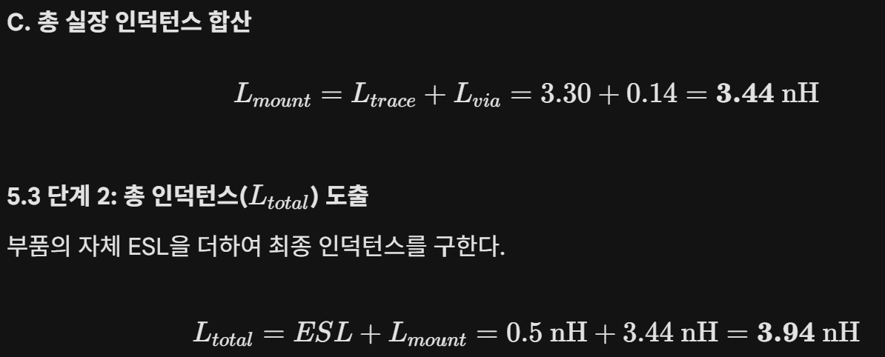
C | 1 | uF |  | C | 1 | uF |  | C | 1 | uF
ESR | 10 | mOhm |  | ESR | 30 | mOhm |  | ESR | 30 | mOhm
ESL | 0.5 | nH |  | ESL | 0.5 | nH |  | ESL | 0.5 | nH
루프길이(l) | 2 | ` |  | 루프길이(l) | 2 | mm
절연층 높이(h) | 0.6 | mm |  | 절연층 높이(h) | 0.6 | mm
도체 폭(w) | 0.5 | mm |  | 도체 폭(w) | 0.5 | mm
u0 | 1.2566370614E-06 |  |  | u0 | 1.2566370614E-06 |  |  | 부품길이(Lencap) | 1.60 | mm | 63 | 63mil
Loop Inductance | 3.4159289474E-09 | 3.4159289474 | nH | Loop Inductance | 3.4159289474E-09 | 3.4159289474 | nH | 절연층 두께(htop) | 0.127 | mm | 5 | Layer1~2 평면 거리
Total Inductance | 3.9159289474E-09 | 3.9159289474 | nH | Total Inductance |  | 3.9159289474 | nH | 트레이스 폭(w) | 0.51 | mm | 20 | 20mil
주파수 | 100 | MHz |  | 주파수 | 100 | MHz |  | 패드+트레이스 길이(Lenpad) | 0.51 | mm | 20 | 20mil
XL | 1.2566370614 | Ohm |  | XL | 2.1462914573 | Ohm | 39.37007874 | 비아 간격(s) | 2.03 | mm | 80 | 80mil
XC | 0.0015915494309 | Ohm |  | XC | 0.0015915494309 | Ohm |  | 비아 직경(D) | 0.25 | mm | 10 | 10mil
Xnet | 1.255045512 | Ohm |  | Xnet | 2.1446999079 | Ohm |  | Ltrace | 83.718567437 |  | 3296 | pH
Impedance(Z) | 1.2550853506 |  |  | Impedance(Z) | 2.1449097172

 |  |  |  |  |  |  |  | 절연층 두께(htop) | 0.130 | mm | 5 | Layer1~2 평면 거리
 |  |  |  |  |  |  |  | 비아 간격(s) | 2.03 | mm | 80 | 80mil
 |  |  |  |  |  |  |  | 비아 직경(D) | 0.25 | mm | 10 | 10mil
 |  |  |  |  |  |  |  | Lvia |  |  | 138.62943611 | pH

